Capitado
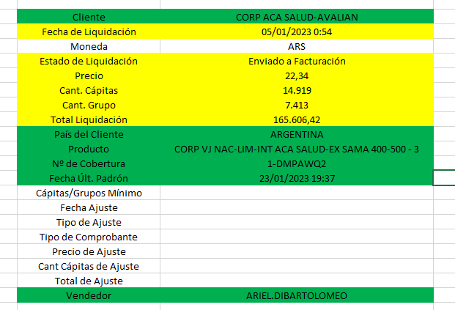
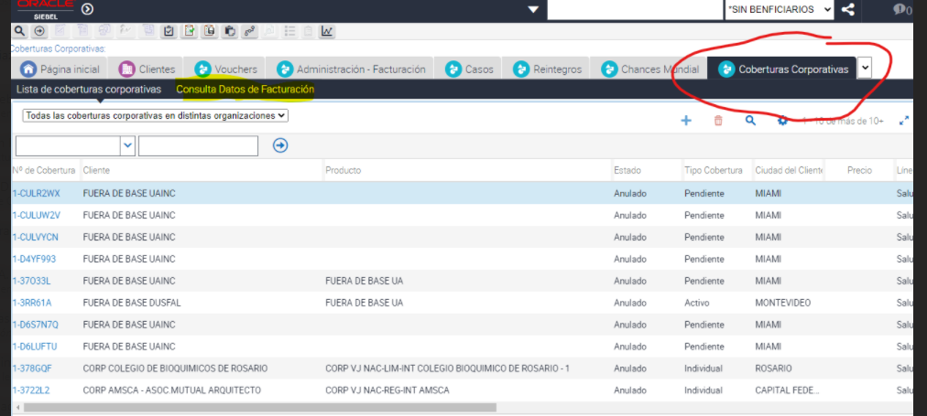

BI_VOUCHERS: campos encontrados (N° Comprobante es N°Voucher para Corporativos)

